Especies
ESPÉCIES | ARRASTO 1 | ARRASTO 2 | ARRASTO 3 | ARRASTO 4 | Total |  | Abundância média | Abundância | Freq. |  | 35.66
Cta. spi | 33 | 1632 |  |  | 1665 | A-R | 832.5 | 1665 | 2 |  | A1 | A2 | A3 | A4
Bag. mar | 14 | 749 |  |  | 763 | A-R | 381.5 | 763 | 2 | Taxa_S | 43 | 38 | 29 | 28 | 34.5
Opi. Ogl | 43 | 641 |  |  | 684 | A-R | 342 | 684 | 2 | Individuals | 993 | 3693 | 231 | 731 | 1412
Chl. chr | 147 | 142 |  | 88 | 377 | A-F | 125.66666667 | 377 | 3 | Dominance_D | 0.1037 | 0.2699 | 0.06868 | 0.1625
Ort. rub | 47 |  |  | 157 | 204 | A-R | 102 | 204 | 2 | Simpson_1-D | 0.8963 | 0.7301 | 0.9313 | 0.8375
Pel. har | 148 | 7 | 19 | 204 | 378 | A-F | 94.5 | 378 | 4 | Shannon_H | 2.728 | 1.782 | 2.926 | 2.159 | 2.39875
Hae. cor | 206 | 23 | 11 | 5 | 245 | A-F | 61.25 | 245 | 4 | Evenness_e^H/S | 0.3559 | 0.1563 | 0.6434 | 0.3094
Anc. bre | 54 |  |  |  | 54 | A-R | 54 | 54 | 1 | Brillouin | 2.651 | 1.762 | 2.727 | 2.097
Cet. ede | 56 | 30 | 18 | 58 | 162 | A-F | 40.5 | 162 | 4 | Menhinick | 1.365 | 0.6253 | 1.908 | 1.036
Tri. lep | 5 | 95 | 19 | 42 | 161 | A-F | 40.25 | 161 | 4 | Margalef | 6.086 | 4.504 | 5.145 | 4.094
Gen. gen |  | 72 | 2 |  | 74 | A-R | 37 | 74 | 2 | Equitability_J | 0.7253 | 0.4898 | 0.8691 | 0.6479 | 0.683025
Lyc. gro |  | 12 | 10 | 77 | 99 | E-F | 33 | 99 | 3 | Fisher_alpha | 9.158 | 5.9 | 8.764 | 5.775
Gen. bar |  | 24 | 32 |  | 56 | E-R | 28 | 56 | 2 | Berger-Parker | 0.2075 | 0.4419 | 0.1385 | 0.2791
Amp. rug | 1 | 67 | 6 |  | 74 | E-F | 24.666666667 | 74 | 3 | Chao-1 | 49.43 | 44 | 36 | 46.33
Gen. mac |  | 42 | 7 |  | 49 | E-R | 24.5 | 49 | 2
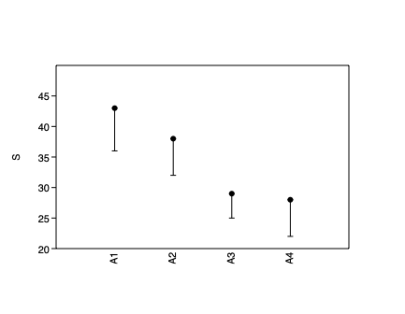
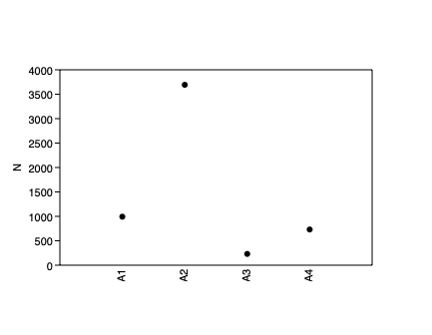
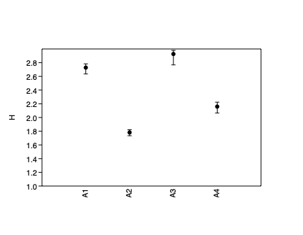
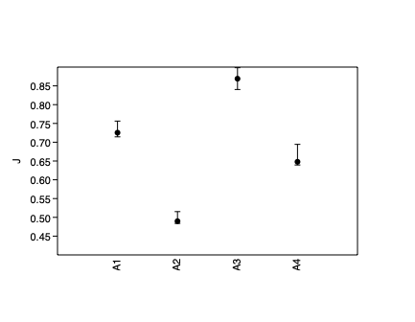
Ort. rub | 47 | 1 |  |  | 48 | E-R | 24 | 48 | 2
Lar. bre | 28 |  | 3 | 36 | 67 | E-F | 22.333333333 | 67 | 3
Asp. lun |  | 26 | 9 |  | 35 | E-R | 17.5 | 35 | 2
Gen. pla |  | 29 | 4 |  | 33 | E-R | 16.5 | 33 | 2
Not. gra |  | 34 | 6 | 1 | 41 | E-F | 13.666666667 | 41 | 3
Lyc. sp |  | 3 | 22 | 14 | 39 | E-F | 13 | 39 | 3
Sci. par |  | 12 | 9 |  | 21 | E-R | 10.5 | 21 | 2
Anc. sur |  | 10 |  |  | 10 | E-R | 10 | 10 | 1
Hyp. gut * | 10 |  |  |  | 10 | E-R | 10 | 10 | 1
Con. nob | 20 | 2 | 6 | 11 | 39 | E-F | 9.75 | 39 | 4
Tra. fal | 5 | 3 | 21 |  | 29 | E-F | 9.6666666667 | 29 | 3
Men. lit | 14 | 4 | 7 | 7 | 32 | E-F | 8 | 32 | 4
Ste. bra |  |  |  | 7 | 7 | E-R | 7 | 7 | 1
Tra. car | 17 | 6 | 1 | 3 | 27 | E-F | 6.75 | 27 | 4
Sel. bro | 11 |  |  | 2 | 13 | E-R | 6.5 | 13 | 2
Pol. vir | 17 | 1 |  | 1 | 19 | E-F | 6.3333333333 | 19 | 3
Bai. ron | 6 |  |  |  | 6 | E-R | 6 | 6 | 1
Mog. cur | 6 |  |  |  | 6 | E-R | 6 | 6 | 1
Lyc. lim | 15 | 2 | 1 | 4 | 22 | E-F | 5.5 | 22 | 4
Shp. tes | 5 |  |  |  | 5 | E-R | 5 | 5 | 1
Sci. her |  | 8 | 1 |  | 9 | E-R | 4.5 | 9 | 2
Lyc. bat * |  |  | 4 |  | 4 | E-R | 4 | 4 | 1
Chi. ble | 6 |  |  | 1 | 7 | E-R | 3.5 | 7 | 2
Cyn. mic |  | 3 |  |  | 3 | E-R | 3 | 3 | 1
Euc. gul | 3 |  |  |  | 3 | E-R | 3 | 3 | 1
Sph. gre | 3 |  | 3 | 3 | 9 | E-F | 3 | 9 | 3
Sph. gua | 5 |  |  | 1 | 6 | E-R | 3 | 6 | 2
Ste. ste | 1 | 2 | 4 |  | 7 | E-F | 2.3333333333 | 7 | 3
Dia. rho | 2 |  |  |  | 2 | E-R | 2 | 2 | 1
Eth. fim * | 2 |  |  |  | 2 | E-R | 2 | 2 | 1
Etr. cro | 2 |  |  |  | 2 | E-R | 2 | 2 | 1
Gym. mic | 2 |  |  |  | 2 | E-R | 2 | 2 | 1
Hae. plu |  |  |  | 2 | 2 | E-R | 2 | 2 | 1
Sym. pla |  | 2 |  |  | 2 | E-R | 2 | 2 | 1
Cyn. aco | 1 | 2 |  |  | 3 | E-R | 1.5 | 3 | 2
Lut. ana | 2 |  |  | 1 | 3 | E-R | 1.5 | 3 | 2
Cen. und | 1 | 1 | 2 |  | 4 | E-F | 1.3333333333 | 4 | 3
Euc. arg | 2 |  | 1 | 1 | 4 | E-F | 1.3333333333 | 4 | 3
Amp. sur |  |  | 1 |  | 1 | E-R | 1 | 1 | 1
Ani. sur * |  |  | 1 |  | 1 | E-R | 1 | 1 | 1
Cen. ens |  | 1 |  |  | 1 | E-R | 1 | 1 | 1
Cha. fab | 1 |  |  |  | 1 | E-R | 1 | 1 | 1
Chi. spi | 1 |  |  |  | 1 | E-R | 1 | 1 | 1
Eug. bra |  | 1 |  |  | 1 | E-R | 1 | 1 | 1
Hyp. ame * |  |  | 1 | 1 | 2 | E-R | 1 | 2 | 2
Lut. joc |  |  |  | 1 | 1 | E-R | 1 | 1 | 1
Men. ame |  |  |  | 1 | 1 | E-R | 1 | 1 | 1
Nar. ban | 1 |  |  |  | 1 | E-R | 1 | 1 | 1
Opg. pun |  | 1 |  |  | 1 | E-R | 1 | 1 | 1
Pri. pun | 1 |  |  |  | 1 | E-R | 1 | 1 | 1
Sco. bra |  | 1 |  |  | 1 | E-R | 1 | 1 | 1
Sco. plu |  |  |  | 1 | 1 | E-R | 1 | 1 | 1
Sco. sau * | 1 |  |  |  | 1 | E-R | 1 | 1 | 1
Sel. vom | 1 | 1 |  | 1 | 3 | E-F | 1 | 3 | 3
Sel. set |  | 1 |  |  | 1 | E-R | 1 | 1 | 1
 | 993 | 3693 | 231 | 731 | 5648 |  |  | 0
 |  |  |  |  | 11296

